Sheet1
 |  |  |  | 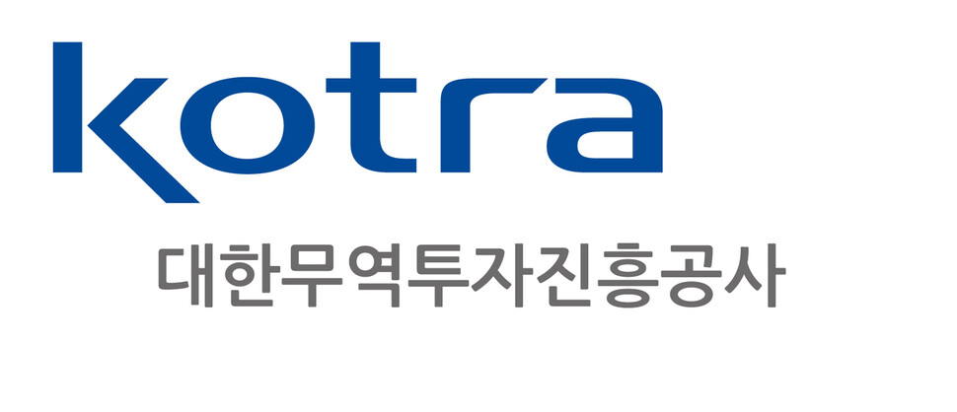
★ 2022 K-Lifestyle in Middle East 연계 화장품 비즈니스 파트너링 참가신청서
기업정보 |  |  |  |  |  |  |  |  |  |  | 상품정보 |  |  |  |  |  |  | 담당자 정보
연번 | 기업명(한글) | 기업명(영문) | 기업 소재지 (서울, 대전 등) | 홈페이지 (www.00000.co.kr) | 홍보영상 (Youtube) | 대표자명 | 설립연도 | 매출액 (2020년/USD) | 수출액 (2021년/USD) | 수출국가 | 상담희망품목 (국문) | 상담희망품목 (영문) | 품목특징 (국문) | 품목특징 (영문) | 보유인증 | 품목사진 | 최소주문수량 (MOQ) | 담당자 성명 (국문) | 담당자 성명 (영문) | 담당자 직위 | 연락처(OFFICE) (0000-000-000) | 연락처(C.P) (0000-000-000) | 담당자 이메일 | 기타 요청사항
1
2
** 참고사항 ** 1. 신청서 내용을 바탕으로 현지 바이어의 의견을 반영한 시장성 평가가 진행될 예정입니다. 2. 현지의 코로나19 상황에 따라 개별 기업의 상담이 변경, 취소 될수도 있습니다.

